總計算
環境溫度 | 30 |  | t0 | t1 | t2 | t3 | t4 | t5 | t6 | t7
環境濕度(未用) | 0 | 溫度 | 30 | 16.277119889 | 7.1285331489 | 20.85141326 | 46.679056098 | 63.897484657 | 63.897484657 | 38.069841819
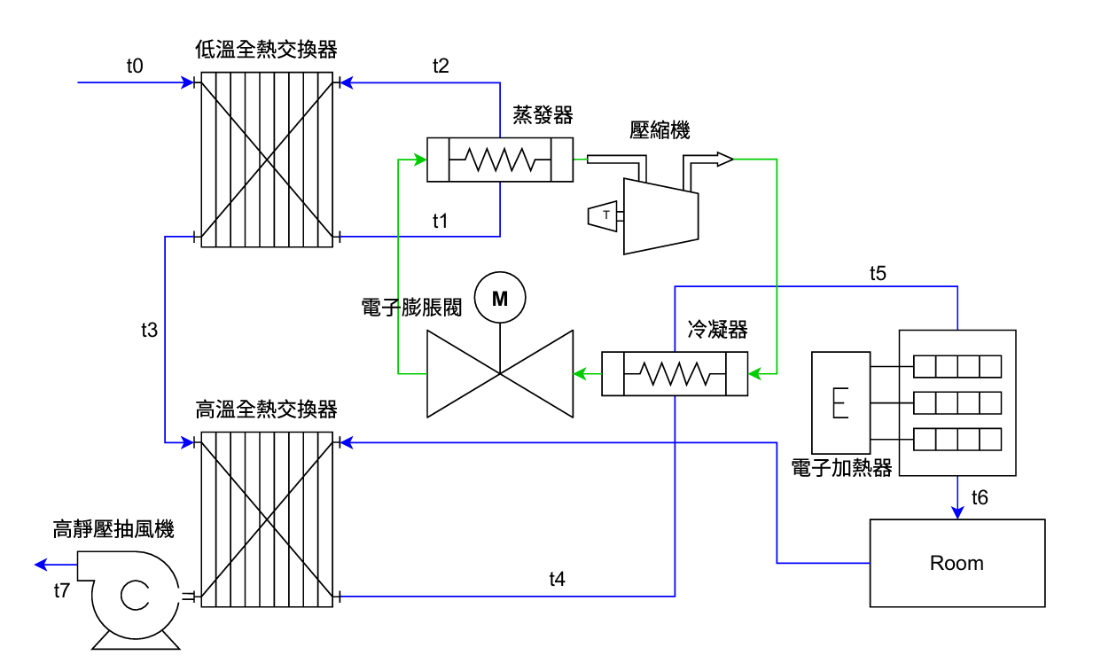
壓縮機輸入功 a | 2
加熱器輸入功 b | 0
風機輸入功 c | 0.54
總輸入功 a+b+c | 2.54

全熱機轉換效率 e | 0.6
COP | 3.15
SHR | 0.7
風量 CMH | 1500

空氣密度 kg/m3 | 1.15
空氣比熱 kJ/kg.K | 1.006

空氣熱容量率 K | 0.48204166667
空氣經冷排溫差 ΔTe | 9.1485867404
空氣經熱排溫差 ΔTc | 17.218428559
空氣經加熱器溫差 ΔTh | 0

